タイトル
同志社大学様

 | 学生勤務管理システム

 | CC-020_ホーム

 | 【 Ver 1.08 】

 |  |  | 2023年10月 3日作成

 |  |  | 2025年 6月11日改訂

見出し部タイトル制御テーブル
タイトル項目 |  | タイトル項目埋め込み内容
①システム名 |  | 学生勤務管理システム
②サブシステム名 |  | 共通機能
③分類名
④作業工程名 |  | 機能設計
⑤ドキュメント代表名 |  | CC-020_ホーム
⑥ドキュメント詳細名 |  | ※ページ毎に個別入力
⑦作成者 |  | 木田 優
⑧作成日 |  | 2023-10-03
⑦改定者 |  | ※ページ毎に個別入力
⑧改定日 |  | 2025/06/11
⑨管理記号 |  | DUC010
⑩Ｖｅｒ |  | 【 Ver 1.08 】

機能概要・画面遷移図
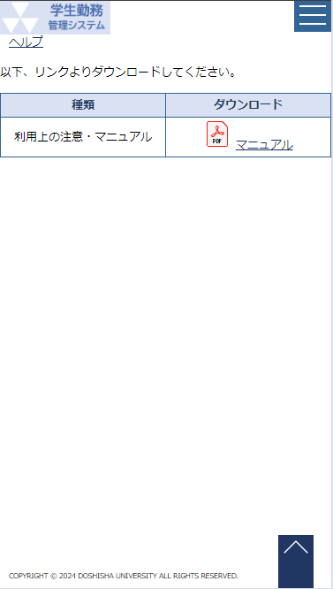
システム名 |  |  |  | 学生勤務管理システム |  | 工 程 |  |  | 機能設計 |  |  |  | 作 成 |  | 木田 優 |  | 2023-10-03 | 管理記号 | DUC010
サブシステム名 |  |  |  | 共通機能 |  | ドキュメント |  |  | CC-020_ホーム |  |  |  | 改 訂 |  | 木田 優 |  | 2024-01-12

機能名称 |  |  |  | ホーム |  |  |  |  | 機能ＩＤ |  |  | CC-020 | 利用想定ユーザー |  |  | 全ユーザー
機 能 概 要

 | 学生勤務管理システムにログインし、認証成功時に表示する画面。
 | 勤務の申請状況の確認、各機能へ遷移するメニュー表示を行う。

画 面 遷 移 図

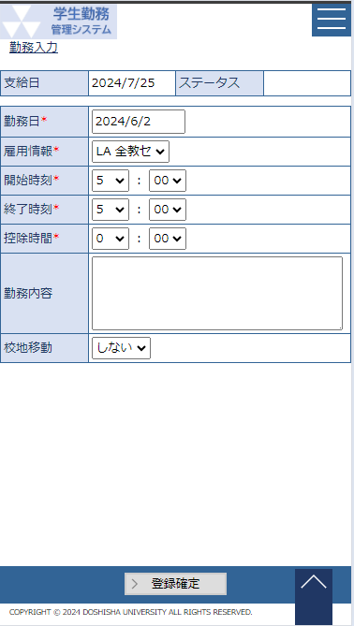
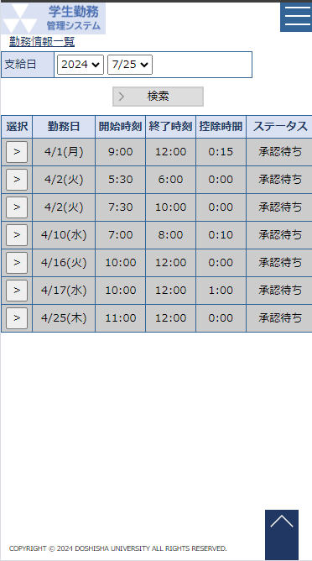

 |  | ○ホーム画面 |  |  | 各メニューボタン |  |  |  |  |  |  |  |  | ○各画面
 |  |  | （CC-020-01G）
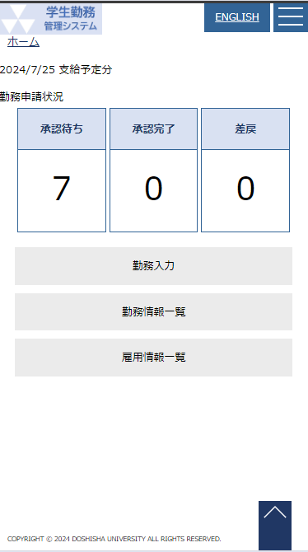
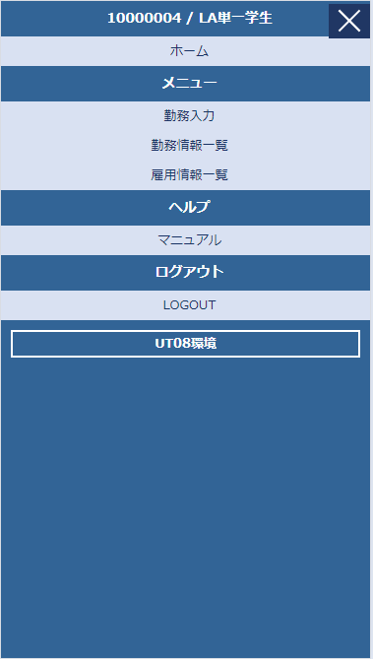

 |  |  |  |  |  |  | 同志社大学ロゴ・学生勤務管理システム部分を押下

 |  |  |  |  |  |  |  |  |  |  | マニュアルボタン

 |  | ENGLISHボタン
 |  | 日本語ボタン

 |  |  |  |  |  |  |  |  |  | 戻るボタン

 |  |  |  |  |  |  | ○マニュアル画面
 |  |  |  |  |  |  |  | （CC-020-03G）

ホーム（学生）
システム名 |  | 学生勤務管理システム |  |  | 工 程 | 機能設計 |  |  |  |  |  | 作 成 |  |  | 木田 優 |  |  | 2023-10-03 |  | 管理記号 | DUC010
サブシステム名 |  | 共通機能 |  |  | ドキュメント | CC-020_ホーム |  |  |  |  |  | 改 訂 |  |  | 木田 優 |  |  | 2023-11-09

画面名称 |  | ホーム（学生） |  |  |  | 画面ＩＤ | CC-020-01G |  |  |  |  | 利用想定ユーザー |  |  |  |  | 学生
画面レイアウト |  |  |  |  |  |  |  |  |  |  |  | 機能概要

 |  |  |  |  |  |  |  |  |  |  |  |  | ・ | 学生勤務管理システムにログインし、認証成功時に表示する画面。
 |  |  |  | メニューアイコン押下時 |  |  |  |  |  |  |  |  | ・ | 勤務の申請状況の確認、各機能へ遷移するメニュー表示を行う。
 |  |  |  |  |  |  |  |  |  |  |  |  | ・ | 学生専用メニュー。

 |  |  |  |  |  |  |  |  |  |  |  | 画面説明 （処理内容・アクション等）

 |  |  |  |  |  |  |  |  |  |  |  |  | ・ | 初期表示で以下の項目を表示する。
 |  |  |  |  |  |  |  |  |  |  |  |  | ○出力項目
 |  |  |  |  |  |  |  |  |  |  |  |  | 項目名 |  |  | 編集内容等
 |  |  |  |  |  |  |  |  |  |  |  |  | 給与支給日 |  |  | 給与支給日マスタの給与計算処理予定日の期間中に
 |  |  |  |  |  |  |  |  |  |  |  |  |  |  |  | 該当する給与支給日
 |  |  |  |  |  |  |  |  |  |  |  |  | お知らせ |  |  | 給与支給日マスタのホーム表示文言を表示する
 |  |  |  |  |  |  |  |  |  |  |  |  | 承認待ち |  |  | 給与支給の対象となる勤務データの中で最終ステータスが
 |  |  |  |  |  |  |  |  |  |  |  |  |  |  |  | 承認待ち・再承認待ちの総件数
 |  |  |  |  |  |  |  |  |  |  |  |  | 承認完了 |  |  | 給与支給の対象となる勤務データの中で最終ステータスが
 |  |  |  |  |  |  |  |  |  |  |  |  |  |  |  | 承認済みの総件数
 |  |  |  |  |  |  |  |  |  |  |  |  | 差戻 |  |  | 給与支給の対象となる勤務データの中で最終ステータスが
 |  |  |  |  |  |  |  |  |  |  |  |  |  |  |  | 差戻の総件数
 |  |  |  |  |  |  |  |  |  |  |  |  | ・ | 各機能へ遷移するメニューボタンを配置する。
 |  |  |  |  |  |  |  |  |  |  |  |  | ボタン名 |  |  | 遷移先
 |  |  |  |  |  |  |  |  |  |  |  |  | 勤務入力 |  |  | GA-010-01G：勤務入力
 |  |  |  |  |  |  |  |  |  |  |  |  | 勤務情報一覧 |  |  | GA-010-02G：勤務情報一覧
 |  |  |  |  |  |  |  |  |  |  |  |  | 雇用情報一覧 |  |  | GA-020-01G：雇用情報一覧
 |  |  |  |  |  |  |  |  |  |  |  |  | ・ | サイドメニューのみ表示
 |  |  |  |  |  |  |  |  |  |  |  |  | ボタン名 |  |  | 遷移先
 |  |  |  |  |  |  |  |  |  |  |  |  | マニュアル |  |  | CC-020-03G：ヘルプ
 |  |  |  |  |  |  |  |  |  |  |  |  | ・ | LOGOUTボタンを押下すると、学生勤務管理システムからログアウトする。
 |  |  |  |  |  |  |  |  |  |  |  |  |  | ログアウトすると、ブラウザのタブを閉じる。

リストボックス |  |  |  |  |  |  |  |  |  |  |  | 権限による画面制御
項目名 |  |  | 内容 |  |  |  |  | 並び順
 |  |  |  |  |  |  |  |  |  |  |  |  | ユーザ区分が学生のみ

 |  |  |  |  |  |  |  |  |  |  |  | 一覧の並び順

画 面 補 足 説 明

 | 〇ヘルプページ |  |  |  |  |  |  |  | 〇給与支給日と勤務申請状況件数の関係について

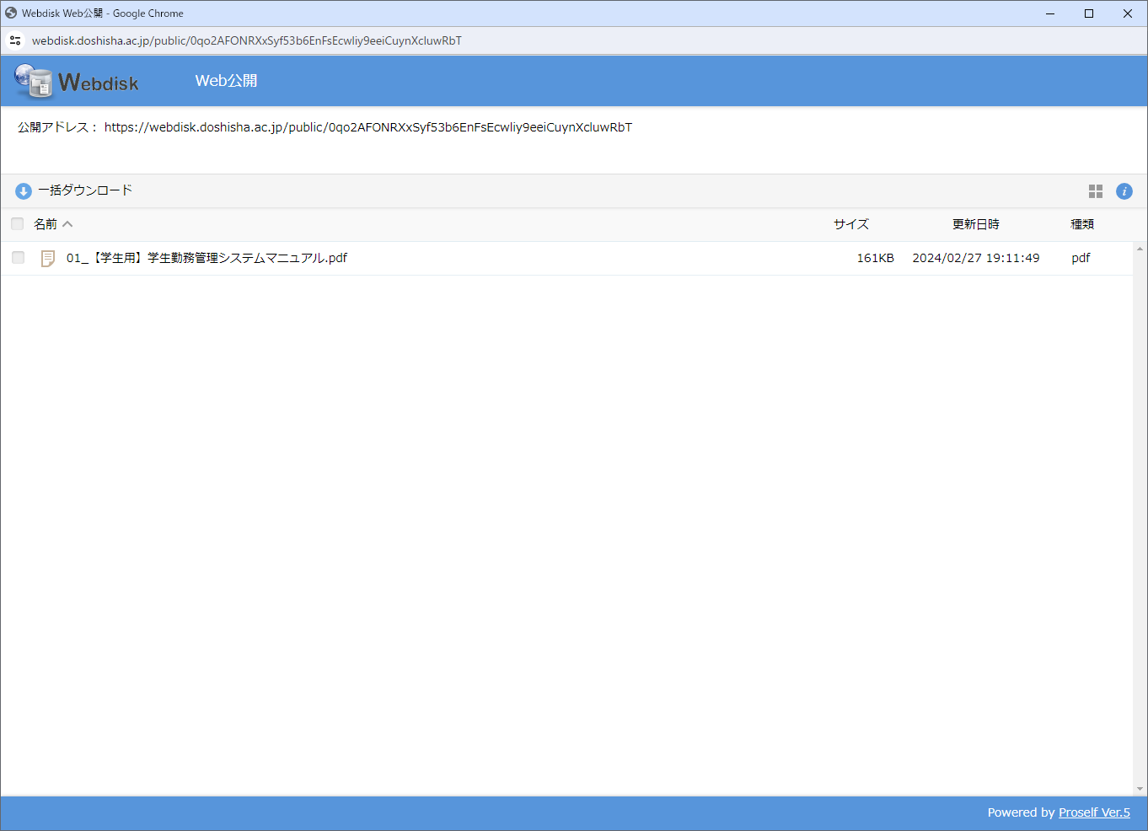

 |  |  |  |  |  |  |  |  |  | 勤務申請状況件数には表示している給与支給日に該当する勤務分の件数のみを表示しますので、
 |  |  |  |  |  |  |  |  |  | 給与計算処理が実施されるまでの期間、承認待ち件数が実際の件数とは一致しない場合があります。

 |  |  |  |  |  |  |  |  |  | 例：給与支給日=2023/11/25
 |  |  |  |  |  |  |  |  |  | 2023/9/1 |  |  | 2023/10/01 |  |  |  |  | 2023/11/01 |  |  |  | 2023/12/01

 |  |  |  |  |  |  |  |  |  |  | 10/31以前の勤務日分のデータが対象。 |  |  |  |  |  |  |  | 11/1以後の勤務日は登録しても
 |  |  |  |  |  |  |  |  |  |  |  |  |  |  |  |  |  |  | 勤務申請状況件数としては
 |  |  |  |  |  |  |  |  |  |  |  |  |  |  |  |  |  |  | カウントしない。

ホーム（教員）
システム名 | 学生勤務管理システム |  |  | 工 程 | 機能設計 |  |  | 作 成 |  |  | 木田 優 |  |  | 2023-10-03 | 管理記号 | DUC010
サブシステム名 | 共通機能 |  |  | ドキュメント | CC-020_ホーム |  |  | 改 訂 |  |  | 木田 優 |  |  | 2025-06-11

画面名称 | ホーム（教員） |  |  |  | 画面ＩＤ | CC-020-01G |  | 利用想定ユーザー |  |  |  |  | 教員
画面レイアウト |  |  |  |  |  |  |  | 機能概要

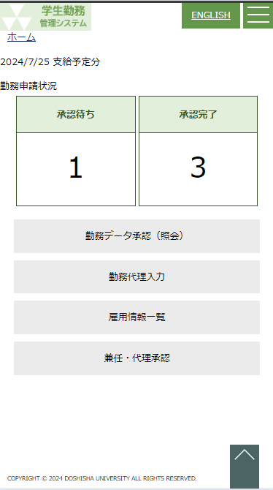
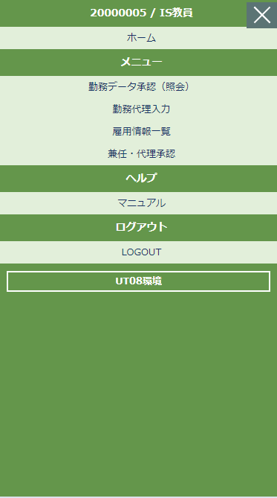
 |  |  |  |  |  |  |  |  | ・ | 学生勤務管理システムにログインし、認証成功時に表示する画面。
 |  |  | メニューアイコン押下時 |  |  |  |  |  | ・ | 勤務の申請状況の確認、各機能へ遷移するメニュー表示を行う。
 |  |  |  |  |  |  |  |  | ・ | 教員専用メニュー。

 |  |  |  |  |  |  |  | 画面説明 （処理内容・アクション等）

 |  |  |  |  |  |  |  |  | ・ | 初期表示で以下の項目を表示する。
 |  |  |  |  |  |  |  |  | ○出力項目
 |  |  |  |  |  |  |  |  | 項目名 |  |  | 編集内容等
 |  |  |  |  |  |  |  |  | 給与支給日 |  |  | 給与支給日マスタの給与計算処理予定日の期間中に
 |  |  |  |  |  |  |  |  |  |  |  | 該当する給与支給日
 |  |  |  |  |  |  |  |  | 承認待ち |  |  | ログインした教員の教員コードあてに勤務申請が登録されている勤務データの中で承認待ち、再承認待ち、又は差戻された勤務データ総件数

 |  |  |  |  |  |  |  |  | 承認完了 |  |  | ログインした教員の教員コードあてに勤務申請が登録されている勤務データの中で承認済、且つ、差戻されていない勤務データ総件数

 |  |  |  |  |  |  |  |  | ※承認待ちは教員への差戻された件数を含む。
 |  |  |  |  |  |  |  |  | ・ | 各機能へ遷移するメニューボタンを配置する。
 |  |  |  |  |  |  |  |  | ボタン名 |  |  |  | 遷移先
 |  |  |  |  |  |  |  |  | 勤務データ承認(照会) |  |  |  | CK-010-01G：勤務データ承認(照会)
 |  |  |  |  |  |  |  |  | 勤務代理入力 |  |  |  | GA-010-01G：勤務入力
クリックすることでON/OFFを切り替える
ON:メール通知する
OFF：メール通知しない
 |  |  |  |  |  |  |  |  | 雇用情報一覧 |  |  |  | GA-020-01G：雇用情報一覧
 |  |  |  |  |  |  |  |  | 兼任・代理承認 |  |  |  | CK-030-01G：兼任・代理承認
 |  |  |  |  |  |  |  |  | ・ | メール通知のON/OFFを切り替えるボタンを表示する。 |  |  |  |  |  |  | 2025年度改修_項番11

 |  |  |  |  |  |  |  |  | ・ | サイドメニューのみ表示 |  |  |  |  |  |  |  | メール通知
 |  |  |  |  |  |  |  |  | ボタン名 |  |  |  | 遷移先 |  |  |  |  |  | OFF
 |  |  |  |  |  |  |  |  | マニュアル |  |  |  | CC-020-03G：ヘルプ
 |  |  |  |  |  |  |  |  | ・ | LOGOUTボタンを押下すると、学生勤務管理システムからログアウトする。
リストボックス |  |  |  |  |  |  |  |  |  | ログアウトすると、ブラウザのタブを閉じる。
項目名 |  | 内容 |  |  |  |  | 並び順
 |  |  |  |  |  |  |  | 権限による画面制御

 |  |  |  |  |  |  |  |  | ユーザ区分が教員のみ

 |  |  |  |  |  |  |  | 一覧の並び順

ホーム（担当者）
システム名 | 学生勤務管理システム |  | 工 程 | 機能設計 |  |  |  | 作 成 |  |  | 木田 優 |  |  | 2023-10-03 | 管理記号 | DUC010
サブシステム名 | 共通機能 |  | ドキュメント | CC-020_ホーム |  |  |  | 改 訂 |  |  | 木田 優 |  |  | 2024-12-04

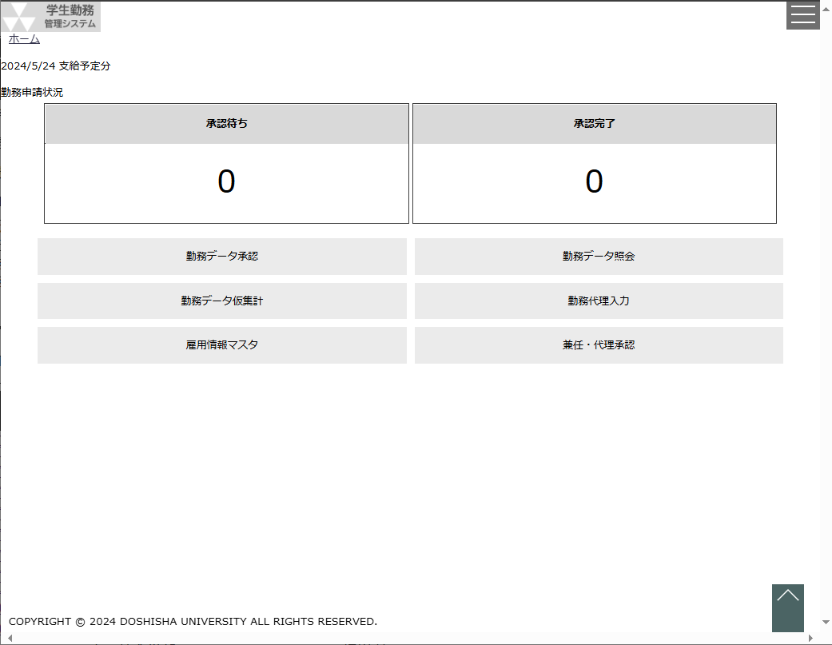
画面名称 | ホーム（担当者） |  |  | 画面ＩＤ |  | CC-020-01G |  | 利用想定ユーザー |  |  |  |  | 担当者
画面レイアウト |  |  |  |  |  |  |  | 機能概要

 |  |  |  |  |  |  |  |  | ・ | 学生勤務管理システムにログインし、認証成功時に表示する画面。
 |  |  |  |  |  |  |  |  | ・ | 勤務の申請状況の確認、各機能へ遷移するメニュー表示を行う。
 |  |  |  |  |  |  |  |  | ・ | 担当者専用メニュー。

 |  |  |  |  |  |  |  | 画面説明 （処理内容・アクション等）

 |  |  |  |  |  |  |  |  | ・ | 初期表示で以下の項目を表示する。
 |  |  |  |  |  |  |  |  | ○出力項目
 |  |  |  |  |  |  |  |  | 項目名 |  |  | 編集内容等
 |  |  |  |  |  |  |  |  | 給与支給日 |  |  | 給与支給日マスタの給与計算処理予定日の期間中に
 |  |  |  |  |  |  |  |  |  |  |  | 該当する給与支給日
 |  |  |  |  | メニューアイコン押下時 |  |  |  | 承認待ち |  |  | ログインした職員の雇用部課と役職あてに勤務申請が登録されている勤務データの中で承認待ち、再承認待ち、又は差戻された勤務データ総件数
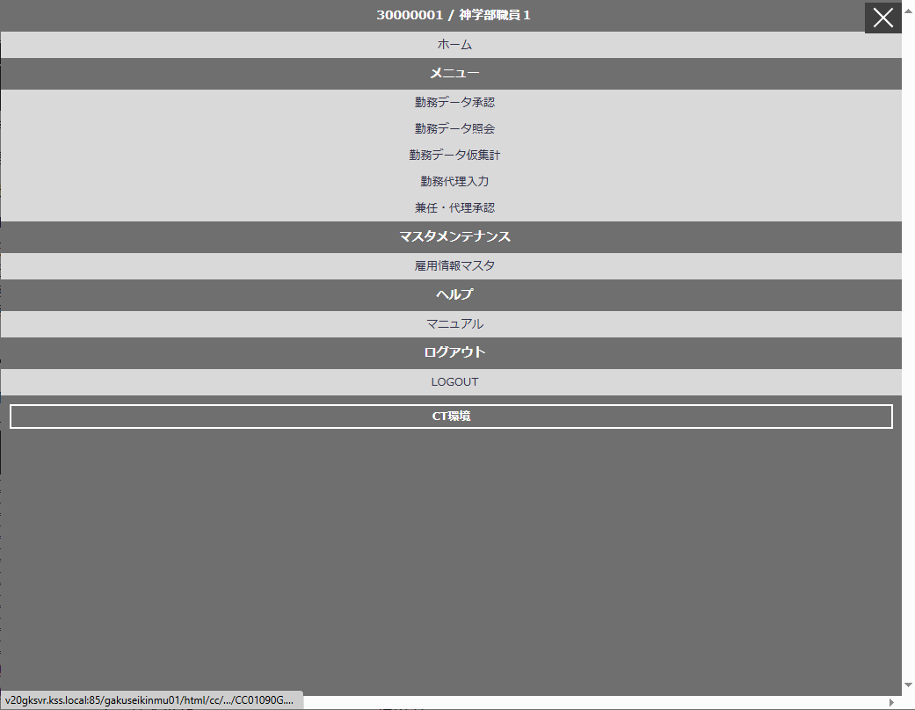

 |  |  |  |  |  |  |  |  | 承認完了 |  |  | ログインした職員の雇用部課と役職あてに勤務申請が登録されている勤務データの中で承認済、且つ、差戻されていない勤務データ総件数

 |  |  |  |  |  |  |  |  | ・ | 各機能へ遷移するメニューボタンを配置する。
 |  |  |  |  |  |  |  |  | ボタン名 |  |  |  | 遷移先
 |  |  |  |  |  |  |  |  | 勤務データ承認 |  |  |  | CK-010-01G：勤務データ承認(照会) ※承認用
 |  |  |  |  |  |  |  |  | 勤務データ照会 |  |  |  | CK-010-01G：勤務データ承認(照会) ※照会用
 |  |  |  |  |  |  |  |  | 勤務データ仮集計 |  |  |  | CK-020-01G：勤務データ仮集計
 |  |  |  |  |  |  |  |  | 勤務代理入力 |  |  |  | GA-010-01G：勤務入力
 |  |  |  |  |  |  |  |  | 雇用情報マスタ |  |  |  | CZ-010-01G：雇用情報一覧
 |  |  |  |  |  |  |  |  | 兼任・代理承認 |  |  |  | CK-030-01G：兼任・代理承認
 |  |  |  |  |  |  |  |  | ・ | サイドメニューのみ表示
 |  |  |  |  |  |  |  |  | ボタン名 |  |  |  | 遷移先
 |  |  |  |  |  |  |  |  | マニュアル |  |  |  | CC-020-03G：ヘルプ
 |  |  |  |  |  |  |  |  | ・ | LOGOUTボタンを押下すると、学生勤務管理システムからログアウトする。
 |  |  |  |  |  |  |  |  |  | ログアウトすると、ブラウザのタブを閉じる。
リストボックス |  |  |  |  |  |  |  | 権限による画面制御
項目名 |  | 内容 |  |  |  |  | 並び順
 |  |  |  |  |  |  |  |  | ユーザ区分が担当者のみ

 |  |  |  |  |  |  |  | 一覧の並び順

ホーム（管理者）
システム名 | 学生勤務管理システム |  | 工 程 | 機能設計 |  |  |  | 作 成 |  |  | 木田 優 |  |  | 2023-10-03 | 管理記号 | DUC010
サブシステム名 | 共通機能 |  | ドキュメント | CC-020_ホーム |  |  |  | 改 訂 |  |  | 木田 優 |  |  | 2023-10-23

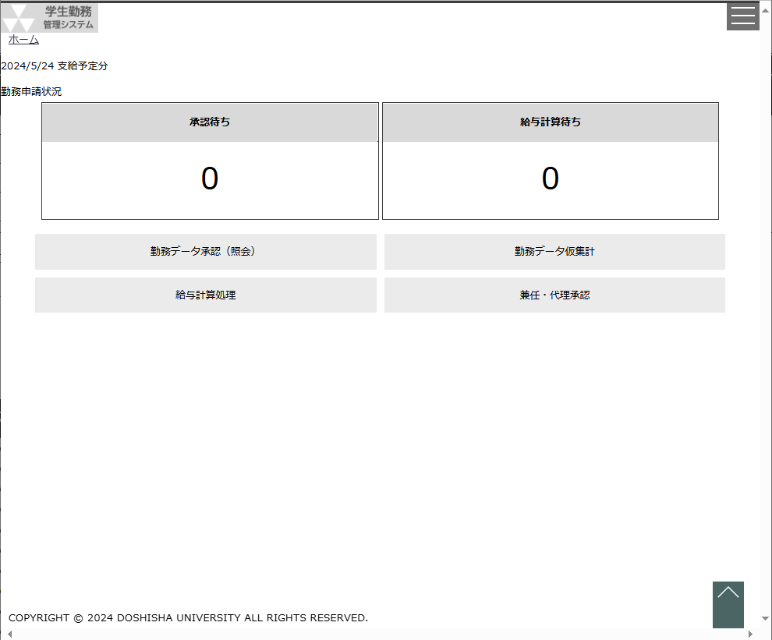
画面名称 | ホーム（管理者） |  |  | 画面ＩＤ |  | CC-020-01G |  | 利用想定ユーザー |  |  |  |  | 管理者
画面レイアウト |  |  |  |  |  |  |  | 機能概要

 |  |  |  |  |  |  |  |  | ・ | 学生勤務管理システムにログインし、認証成功時に表示する画面。
 |  |  |  |  |  |  |  |  | ・ | 勤務の申請状況の確認、各機能へ遷移するメニュー表示を行う。
 |  |  |  |  |  |  |  |  | ・ | 管理者専用メニュー。

 |  |  |  |  |  |  |  | 画面説明 （処理内容・アクション等）

 |  |  |  |  |  |  |  |  | ・ | 初期表示で以下の項目を表示する。
 |  |  |  |  |  |  |  |  | ○出力項目
 |  |  |  |  |  |  |  |  | 項目名 |  |  | 編集内容等
 |  |  |  |  |  |  |  |  | 給与支給日 |  |  | 給与支給日マスタの給与計算処理予定日の期間中に
 |  |  |  |  |  |  |  |  |  |  |  | 該当する給与支給日
 |  |  |  |  | メニューアイコン押下時 |  |  |  | 承認待ち |  |  | 最終ステータスが承認済以外の勤務データ総件数
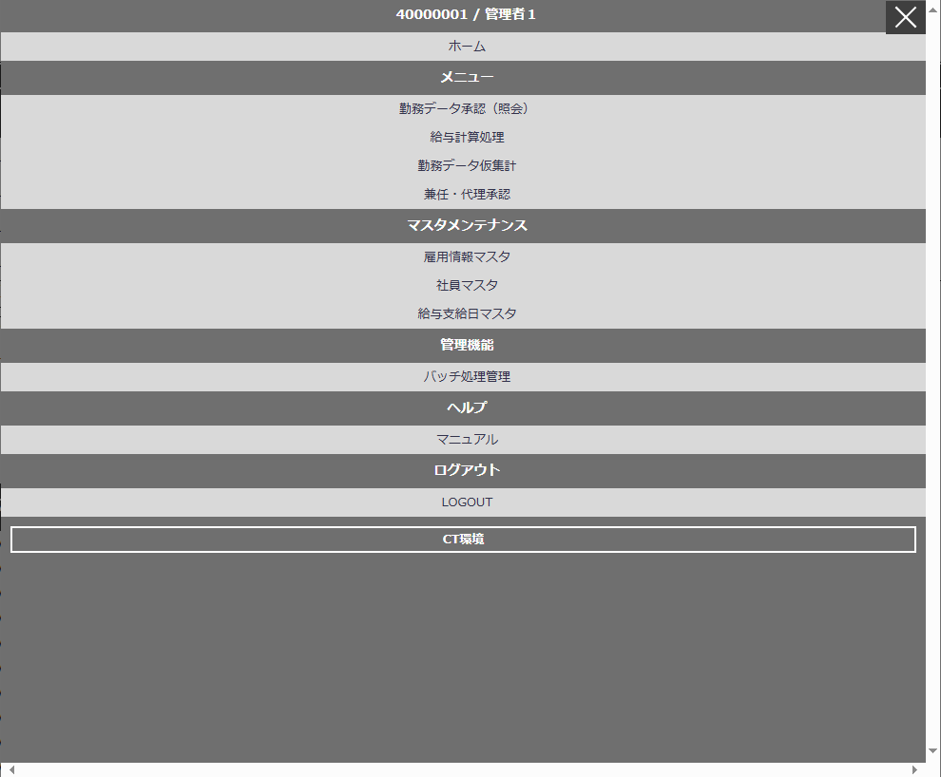
 |  |  |  |  |  |  |  |  | 給与計算待ち |  |  | 最終ステータスが承認済、且つ、給与計算が
 |  |  |  |  |  |  |  |  |  |  |  | 未実施の勤務データ総件数
 |  |  |  |  |  |  |  |  | ・ | 各機能へ遷移するメニューボタンを配置する。
 |  |  |  |  |  |  |  |  | ボタン名 |  |  |  | 遷移先
 |  |  |  |  |  |  |  |  | 勤務データ承認(照会) |  |  |  | CK-010-01G：勤務データ承認(照会)
 |  |  |  |  |  |  |  |  | 給与計算処理 |  |  |  | CK-020-01G：給与計算処理
 |  |  |  |  |  |  |  |  | 勤務データ仮集計 |  |  |  | CK-020-01G：勤務データ仮集計
 |  |  |  |  |  |  |  |  | 兼任・代理承認 |  |  |  | CK-030-01G：兼任・代理承認
 |  |  |  |  |  |  |  |  | 雇用情報マスタ |  |  |  | CZ-010-01G：雇用情報一覧
 |  |  |  |  |  |  |  |  | 社員マスタ |  |  |  | CZ-020-01G：社員マスタ一覧
 |  |  |  |  |  |  |  |  | 給与支給日マスタ |  |  |  | CZ-030-01G：給与支給日マスタメンテ
 |  |  |  |  |  |  |  |  | ・ | サイドメニューのみ表示
 |  |  |  |  |  |  |  |  | ボタン名 |  |  |  | 遷移先
 |  |  |  |  |  |  |  |  | マニュアル |  |  |  | CC-020-03G：ヘルプ
 |  |  |  |  |  |  |  |  | ・ | LOGOUTボタンを押下すると、学生勤務管理システムからログアウトする。
 |  |  |  |  |  |  |  |  |  | ログアウトすると、ブラウザのタブを閉じる。

リストボックス |  |  |  |  |  |  |  | 権限による画面制御
項目名 |  | 内容 |  |  |  |  | 並び順
 |  |  |  |  |  |  |  |  | ユーザ区分が管理者のみ

 |  |  |  |  |  |  |  | 一覧の並び順

マニュアル
システム名 | 学生勤務管理システム |  | 工 程 | 機能設計 |  |  | 作 成 |  |  | 木田 優 |  | 2023-10-03 | 管理記号 | DUC010
サブシステム名 | 共通機能 |  | ドキュメント | CC-020_ホーム |  |  | 改 訂 |  |  | 木田 優 |  | 2023-10-23

画面名称 | マニュアル |  |  | 画面ＩＤ | CC-020-03G |  | 利用想定ユーザー |  |  |  | 全ユーザー
画面レイアウト |  |  |  |  |  |  | 機能概要


 |  |  |  |  |  |  |  | ・ | 学生勤務管理システムの推奨環境を通知する画面。

 |  |  |  |  |  |  | 画面説明 （処理内容・アクション等）


 |  |  |  |  |  |  |  | ・ | マニュアルはユーザ区分（学生、教員、担当者）によって、別ファイルを
 |  |  |  |  |  |  |  |  | ダウンロードできるようにマニュアルを保存する。

 |  |  |  |  |  |  |  | ・ | APサーバの指定の場所にマニュアルを保存し、マニュアルの変更は
 |  |  |  |  |  |  |  |  | 直接ファイルを上書きして対応する。

リストボックス |  |  |  |  |  |  | 権限による画面制御
項目名 |  | 内容 |  |  |  | 並び順

 |  |  |  |  |  |  | 一覧の並び順

